Sheet1
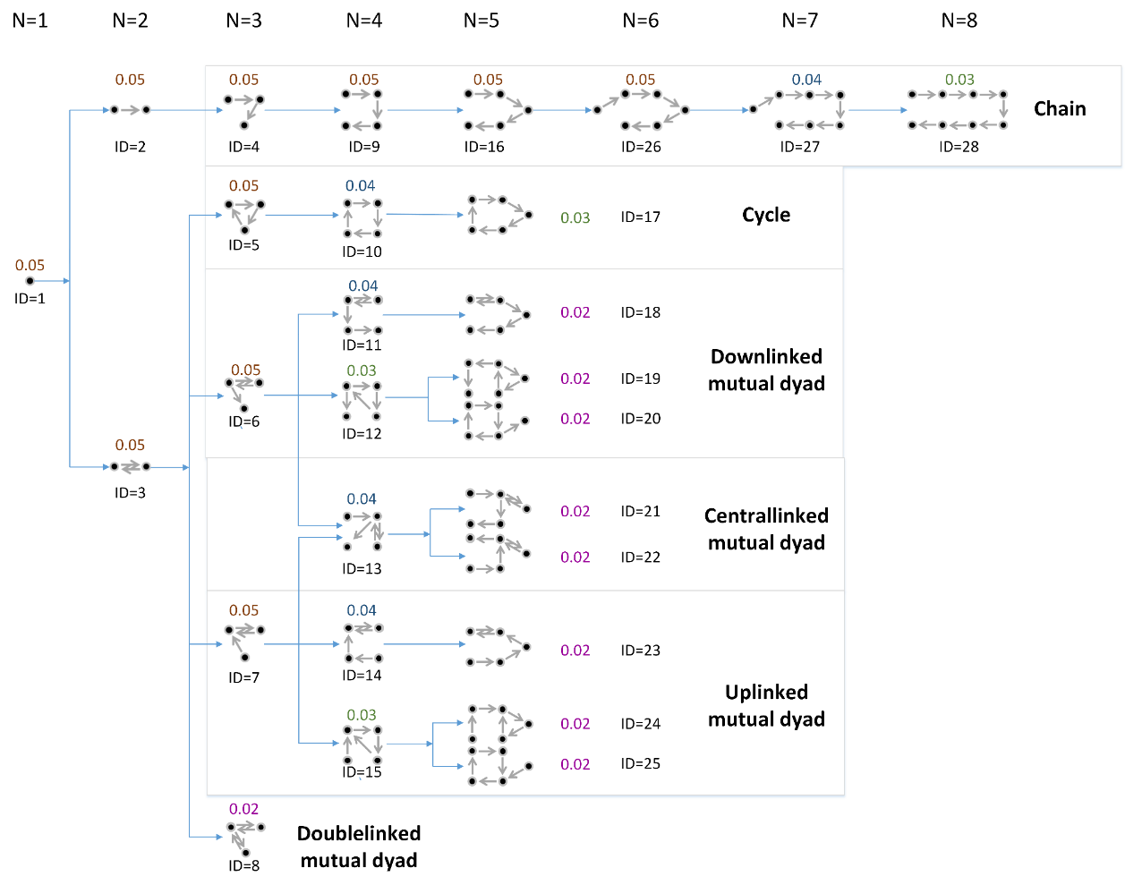
 |  |  |  | 总行为
ID | moitf size | 邻接矩阵 | 行为数 | 668804 | 累计
1 | 1 | 0 | 595997 | 89.1139% | 89.1139%
2 | 2 | 0100 | 40338 | 6.0314% | 95.1452%
3 |  | 0110 | 2609 | 0.3901% | 95.5353%
4 | 3 | 010001000 | 7709 | 1.1527% | 96.6880%
5 |  | 010001100 | 416 | 0.0622% | 96.7502%
6 |  | 011100000 | 400 | 0.0598% | 96.8100%
7 |  | 010001010 | 361 | 0.0540% | 96.8640%
8 |  | 011100100 | 94 | 0.0141% | 96.8780%
8 |  | 010101010 | 30 | 0.0045% | 96.8825%
9 | 4 | 0100001000010000 | 1988 | 0.2972% | 97.1797%
10 |  | 0100001000011000 | 110 | 0.0164% | 97.1962%
11 |  | 0110100000010000 | 90 | 0.0135% | 97.2096%
12 |  | 0101001010000000 | 88 | 0.0132% | 97.2228%
13 |  | 0100001101000000 | 91 | 0.0136% | 97.2364%
14 |  | 0100001000010010 | 75 | 0.0112% | 97.2476%
15 |  | 0100001000010100 | 70 | 0.0105% | 97.2581%
16 | 5 | 0100000100000100000100000 | 634 | 0.0948% | 97.3529%
17 |  | 0100000100000100000110000 | 25 | 0.0037% | 97.3566%
18 |  | 0110010000000100000100000 | 32 | 0.0048% | 97.3614%
19 |  | 0101000100100000000100000 | 26 | 0.0039% | 97.3653%
20 |  | 0100100100000101000000000 | 19 | 0.0028% | 97.3681%
21 |  | 0100000110010000000100000 | 28 | 0.0042% | 97.3723%
22 |  | 0100000100000110010000000 | 16 | 0.0024% | 97.3747%
23 |  | 0100000100000100000100010 | 20 | 0.0030% | 97.3777% |  |  | 图片中的小数在此次无实际意义
24 |  | 0100000100000100000100100 | 24 | 0.0036% | 97.3813%
25 |  | 0100000100000100000101000 | 25 | 0.0037% | 97.3850%
26 | 6 | 010000001000000100000010000001000000 | 214 | 0.0320% | 97.4170%
27 | 7 | 0100000001000000010000000100000001000000010000000 | 71 | 0.0106% | 97.4276%
28 | 8 | 0100000000100000000100000000100000000100000000100000000100000000 | 29 | 0.0043% | 97.4320%
 |  | 地点数 >= 2 的行为数 | 55632

 | 路径中的类型数 | 行为数
 | 0 | 54 | 获取不到类型的景点且由这些景点组成 |  |  | 路径中地点不在final_poi_suzhou.super_a中 | 路径中出现次数
 | 1 | 27155 |  |  |  | 报恩寺塔 | 368
 | 2 | 28948 |  |  |  | 阳澄湖 | 4671
 | 3 | 200 |  |  |  | 凤凰街 | 2741
 |  | 56357 | 未统计只有一个点的行为 |  |  | 太湖 | 522
 |  |  |  |  |  | 藏书镇 | 468
 |  |  |  |  |  | 虞山 | 4

